상품제안서
스마트폰소켓홀더거치대 | 상품코드: S01239

 |  |  |  |  |  |  | 02-713-8555 | www.synergygift.co.kr
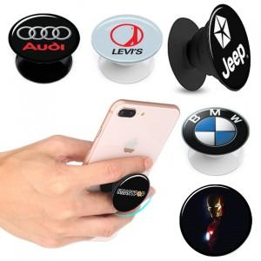

【상세/제작정보】 | 500개 미만 주문시 인쇄비 5만원 추가비용 발생

【인쇄/포장옵션】 | 에폭시 / 포장불가능

【공급단가】 | 수량 | 500~ | 1,000~ | 2,000~ | 3,000~ | 5,000~
*VAT별도 | 단가 | 1,210원 | 1,170원 | 1,120원 | 1,080원 | 1,050원

【상품 URL】 | https://www.synergygift.co.kr:443/src/goods_detail.php?gdno=3370

